RDO
 |  |  |  |  | Reporte diario de obra (RDO)

 |  |  |  |  | Marcobre

Contrato N.º |  | : |  |  |  |  |  | Fecha de RDO |  |  | : | 2026-08-06 |  |  |  |  |  | Semana04 |  |  |  |  |  |  |  |  |  |  |  |  | Condiciones del clima
Contratista |  | : | PROMCOSER |  |  |  |  | RDO N.º |  |  | : | 023 |  |  |  |  |  |  |  |  |  |  |  |  |  |  |  |  |  |  | T mín. |  | 12°
Ubicación |  | : | Mina - Marcona |  |  |  |  | Turno |  |  | : | Día |  |  |  |  |  |  |  |  |  |  |  |  |  |  |  |  |  |  | T máx. |  | 25°
Fecha de Inicio |  | : | 2026-07-11 |  |  |  |  | Regimen |  |  | : | 6x1 |  |  |  |  |  |  |  |  |  |  |  |  |  |  |  |  |  |  | Viento |  | 18Km/h
 |  |  |  |  |  |  |  |  |  |  |  |  |  |  |  |  |  |  |  |  |  |  |  |  |  |  |  |  |  |  | Lluvia |  | --

Cuadrilla de Bancoductos Rampa Sur |  |  |  |  |  |  |  |  |  |  |  |  |  |  |  |  | Cuadrilla de Banco ductos Rampa Norte
Mano de Obra |  |  |  |  |  |  |  |  |  | Horas en stand by |  |  |  |  |  |  | Mano de Obra |  |  |  |  |  |  |  |  |  |  |  |  |  | Horas en stand by
Descripcion |  | Cant. |  | hh/día |  | hh ant. | hh act. |  | hh acum. | hh ant. |  | hh act. |  | hh acum. |  |  | Descripcion |  |  |  | Cant. |  | hh/día |  | hh ant. |  | hh act. |  | hh acum. |  | hh ant. |  | hh act. |  | hh acum.
Sup. Operativo |  | 1.00 |  | 10.00 |  | 0.00 | 10.00 |  | 10.00 | 0.00 |  |  |  | 0.00 |  |  |  |  |  |  |  |  | 10.00 |  | 0.00 |  | 0.00 |  | 0.00 |  | 0.00 |  |  |  | 0.00
 |  |  |  | 10.00 |  | 0.00 | 0.00 |  | 0.00 | 0.00 |  |  |  | 0.00 |  |  |  |  |  |  |  |  | 10.00 |  | 0.00 |  | 0.00 |  | 0.00 |  | 0.00 |  |  |  | 0.00
 |  |  |  | 10.00 |  | 0.00 | 0.00 |  | 0.00 | 0.00 |  |  |  | 0.00 |  |  |  |  |  |  |  |  | 10.00 |  | 0.00 |  | 0.00 |  | 0.00 |  | 0.00 |  |  |  | 0.00
 |  |  |  | 10.00 |  | 0.00 | 0.00 |  | 0.00 | 0.00 |  |  |  | 0.00 |  |  |  |  |  |  |  |  | 10.00 |  | 0.00 |  | 0.00 |  | 0.00 |  | 0.00 |  |  |  | 0.00
 |  |  |  | 10.00 |  | 0.00 | 0.00 |  | 0.00 | 0.00 |  |  |  | 0.00 |  |  |  |  |  |  |  |  | 10.00 |  | 0.00 |  | 0.00 |  | 0.00 |  | 0.00 |  |  |  | 0.00
 |  |  |  | 10.00 |  | 0.00 | 0.00 |  | 0.00 | 0.00 |  |  |  | 0.00 |  |  |  |  |  |  |  |  | 10.00 |  | 0.00 |  | 0.00 |  | 0.00 |  | 0.00 |  |  |  | 0.00
 |  |  |  | 10.00 |  | 0.00 | 0.00 |  | 0.00 | 0.00 |  |  |  | 0.00 |  |  |  |  |  |  |  |  | 10.00 |  | 0.00 |  | 0.00 |  | 0.00 |  | 0.00 |  |  |  | 0.00
 |  |  |  | 10.00 |  | 0.00 | 0.00 |  | 0.00 | 0.00 |  |  |  | 0.00 |  |  |  |  |  |  |  |  | 10.00 |  | 0.00 |  | 0.00 |  | 0.00 |  | 0.00 |  |  |  | 0.00
 |  |  |  | 10.00 |  | 0.00 | 0.00 |  | 0.00 | 1.00 |  |  |  | 1.00 |  |  |  |  |  |  |  |  | 10.00 |  | 0.00 |  | 0.00 |  | 0.00 |  | 0.00 |  |  |  | 0.00
 |  |  |  | 10.00 |  | 0.00 | 0.00 |  | 0.00 | 0.00 |  |  |  | 0.00 |  |  |  |  |  |  |  |  | 10.00 |  | 0.00 |  | 0.00 |  | 0.00 |  | 0.00 |  |  |  | 0.00
 |  |  |  | 10.00 |  | 0.00 | 0.00 |  | 0.00 | 0.00 |  |  |  | 0.00 |  |  |  |  |  |  |  |  | 10.00 |  | 0.00 |  | 0.00 |  | 0.00 |  | 0.00 |  |  |  | 0.00
 |  |  |  | 10.00 |  | 0.00 | 0.00 |  | 0.00 | 0.00 |  |  |  | 0.00 |  |  |  |  |  |  |  |  | 10.00 |  | 0.00 |  | 0.00 |  | 0.00 |  | 0.00 |  |  |  | 0.00
Total |  | 1.00 |  |  |  | 0.00 | 10.00 |  | 10.00 | 1.00 |  | 0.00 |  | 1.00 |  |  | Total |  |  |  | 0.00 |  |  |  | 0.00 |  | 0.00 |  | 0.00 |  | 0.00 |  | 0.00 |  | 0.00

Descripción de las actividades mas relevantes del día
Actividades programadas (Partidas) |  |  |  |  |  |  |  |  |  |  |  |  |  |  |  | Und. |  | Metrado |  | Prog. |  | Ejecutado |  |  | Acumulado |  |  | Por ejecutar |  |  | % Avance
 |  |  |  |  |  |  |  |  |  |  |  |  |  |  |  |  |  |  |  |  |  |  |  |  |  |  |  |  |  |  | día |  |  | total
PROYECTO MOVIMIENTO DE TIERRAS, FABRICACIÓN E INSTALACIÓN DE BANCODUCTOS
Fabricación de bancoductos 0.20 x 0.20 x 1.00m |  |  |  |  |  |  |  |  |  |  |  |  |  |  |  | Und. |  | 400 |  | 20 |  | 20 |  |  | 340 |  |  | 40 |  |  | 0.00% |  |  | 90.00%

Registro de interferencias
Atribuible a AESA |  |  |  |  |  |  |  |  |  |  |  |  |  |  |  |  | Atribuible a PROMCOSER

Observaciones
Personal se encuentra realizando fabricación de bancoductos en cantera. - 03 Personas para habilitado de encofrado (Limpieza y armado de encofrado) - 01 Personas para curado de concreto - 04 Personas para vaciado de concreto - 02 Operadores para habilitado de agregados para el concreto y almacenamiento de bancoductos (Retroexcavadora y Minicargador) - Supervisor operativo visitó campo para la verificación del trazo para el inicio de excavación.

Incidencias de seguridad

Puntos criticos
1. Riesgos identificados

2. Plan de acción

Actividades Contributivas / Adicionales

Reporte de Seguridad
REPORTE DIARIO DE ACTIVIDADES DE SSOMA 📅 Fecha: 06/08/2026 🍃 1. Control de Alcohol y Drogas ✅ Se ejecutó la prueba de alcotest al 100 % del personal de PROMCOSER antes del inicio de la jornada laboral. 👷 Personal evaluado: 14 trabajadores. 🟢 Resultados: 14 resultados negativos (100 % de cumplimiento). 🎓 2. Charlas y Capacitaciones 🗣️ Buenos Días Mina Justa (BDMJ) 📚 Tema: Sonido y ruido. 🔍 3. Inspecciones y Verificaciones en Campo 🚧 Bancoductos (Fabricación) 💻 4. Actividades Administrativas 📄 Revisión y/o actualización de documentación SSOMA. 📄 Revisión y/o actualización de documentación CALIDAD.
Reporte de Calidad

 | Fotografia N°01 |  |  |  |  |  |  |  |  |  |  |  |  |  |  |  | Fotografia N°02
 | 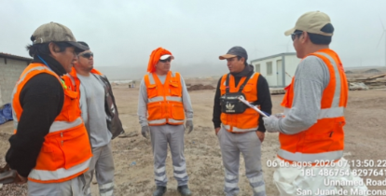 |  |  |  |  |  |  |  |  |  |  |  |  |  |  |  | 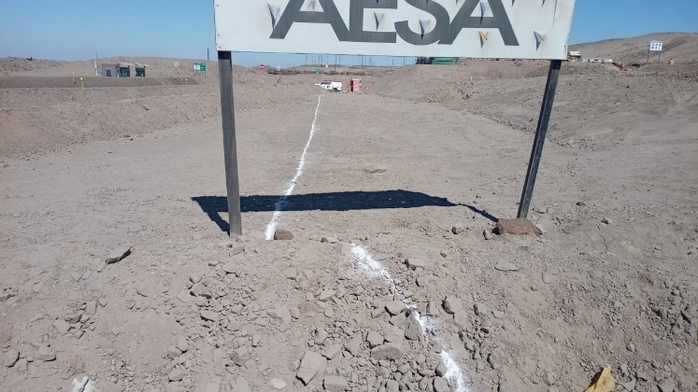

 | Charla Diaria BD |  |  |  |  |  |  |  |  |  |  |  |  |  |  |  | Vaciado de concreto

 | Fotografía N°03 |  |  |  |  |  |  |  |  |  |  |  |  |  |  |  | Fotografia N°04
 | 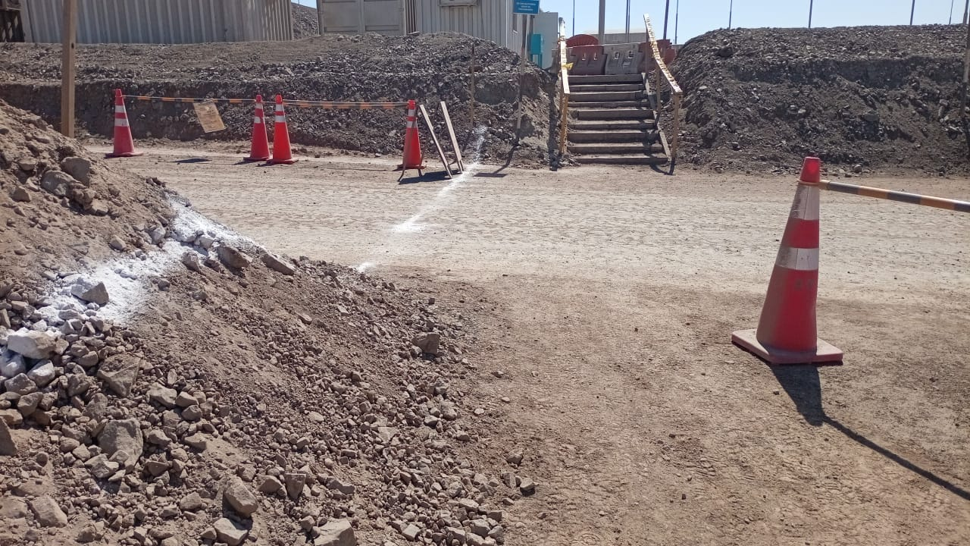 |  |  |  |  |  |  |  |  |  |  |  |  |  |  |  | 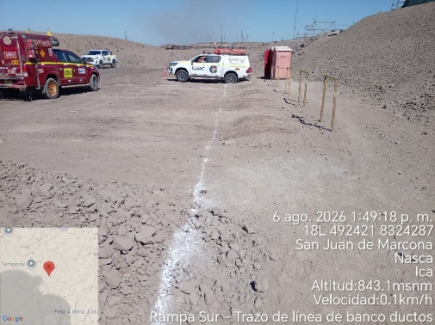 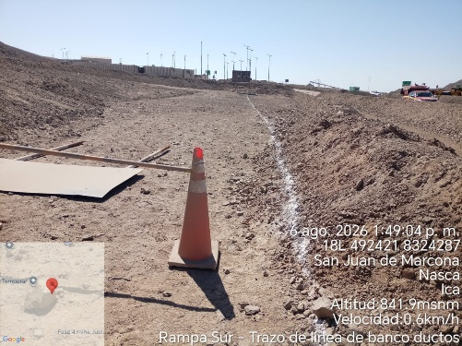

 | Desencofrado de bancoductos |  |  |  |  |  |  |  |  |  |  |  |  |  |  |  | Curado de bancoductos

Histograma de Equipos 06/08/2026
 |  |  |  |  |  |  |  |  | Jornada laboral |  |  | Jornada Laboral | 7:00:00 | 7:30:00 | 8:00:00 | 8:30:00 | 9:00:00 | 9:30:00 | 10:00:00 | 10:30:00 | 11:00:00 | 11:30:00 | 12:00:00 | 12:30:00 | 13:00:00 | 13:30:00 | 14:00:00 | 14:30:00 | 15:00:00 | 15:30:00 | 16:00:00 | 16:30:00 | 17:00:00 | 17:30:00 | 18:00:00 | 18:30:00
 | Equipos |  |  |  |  | hh.ss | hh.aa |  | Actividad | Ubicación | Ubicación |  | 7:00:00 | 7:30:00 | 8:00:00 | 8:30:00 | 9:00:00 | 9:30:00 | 10:00:00 | 10:30:00 | 11:00:00 | 11:30:00 | 11:00:00 | 12:00:00 | 13:00:00 | 12:30:00 | 13:30:00 | 14:30:00 | 15:00:00 | 15:30:00 | 16:00:00 | 16:30:00 | 17:00:00 | 17:30:00 | 18:00:00 | 18:30:00 | HORAS ACUMULADAS POR EQUIPO
EQUIPOS | Retroexcavadora |  |  |  |  | 3 |  |  |  |  |  |  |  | 1 | 1 | 1 | 1 | 1 | 1 |  |  |  |  |  |  |  |  |  |  |  |  |  |  |  |  |  | 3
 | Minicargador |  |  |  |  | 2 |  |  | Acopio de material | Cantera Marcona |  |  |  |  |  |  |  |  |  |  |  |  |  |  |  | 1 | 1 | 1 | 1 |  |  |  |  |  |  |  | 2
 |  |  |  |  |  | hh.ss | hh.aa
EQUIPOS MENORES | Vibroapisonar |  |  |  |  | 0 |  |  |  |  |  |  |  |  |  |  |  |  |  |  |  |  |  |  |  |  |  |  |  |  |  |  |  |  |  |  | 0
 |  |  |  |  |  | 0 |  |  |  |  |  |  |  |  |  |  |  |  |  |  |  |  |  |  |  |  |  |  |  |  |  |  |  |  |  |  | 0
 |  |  |  |  |  | 0 |  |  |  |  |  |  |  |  |  |  |  |  |  |  |  |  |  |  |  |  |  |  |  |  |  |  |  |  |  |  | 0
 |  |  |  |  |  | 0 |  |  |  |  |  |  |  |  |  |  |  |  |  |  |  |  |  |  |  |  |  |  |  |  |  |  |  |  |  |  | 0
 |  |  |  |  |  | 0 |  |  |  |  |  |  |  |  |  |  |  |  |  |  |  |  |  |  |  |  |  |  |  |  |  |  |  |  |  |  | 0
 | Total |  |  |  |  | 5 | 0 |  | 0 |  |  | Frecuencia de equipos | 0 | 1 | 1 | 1 | 1 | 1 | 1 | 0 | 0 | 0 | 0 | 0 | 0 | 1 | 1 | 1 | 1 | 0 | 0 | 0 | 0 | 0 | 0 | 0

